상품제안서
모나미 펜의정석-기본 일반필기편 | 상품코드: S25996

 |  |  |  |  |  |  | 02-713-8555 | www.synergygift.co.kr
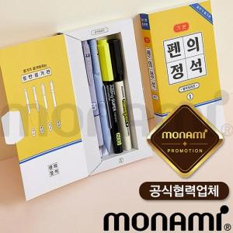 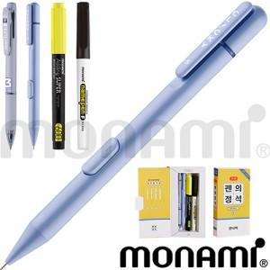

【상세/제작정보】 | <p>​</p>

【인쇄/포장옵션】 | 스티커 / 포장불가능

【공급단가】 | 수량 | 100~ | 500~ | 1,000~ | 5,000~ | 10,000~
*VAT별도 | 단가 | 3,900원 | 3,690원 | 3,510원 | 3,420원 | 3,360원

【상품 URL】 | https://www.synergygift.co.kr:443/src/goods_detail.php?gdno=25996

